Sheet1
新北教產會員專屬 年菜訂購單 |  | 訂購日期 | 年 月 日
 |  | 出貨日期 | 年 月 日
訂購者： |  |  | 會員卡號：
配送地址： |  |  | 電話：
到貨時間 □ 9-12時 □ 12-17時 □ 17-20時 |  |  | 手機：
付款方式 □ 貨到付款需手續費 □ 匯款 (請填匯款帳號後五碼) |  |  | 運費：270
戶名:泓惠水產有限公司 帳號822-5765-4021-5504 |  |  | 本產品售價依市場機制機動調整
商品 | 規格 | 配料 | 優惠價 | 數量 | 小計
金華鱘龍海鮮鍋 | 鱘龍魚800克 | 軟絲1之500~550克 | 1160
 |  | 生食干貝200克
 |  | 草蝦12隻裝1盒
 |  | 扇貝6粒
 |  | 蛤仔300克
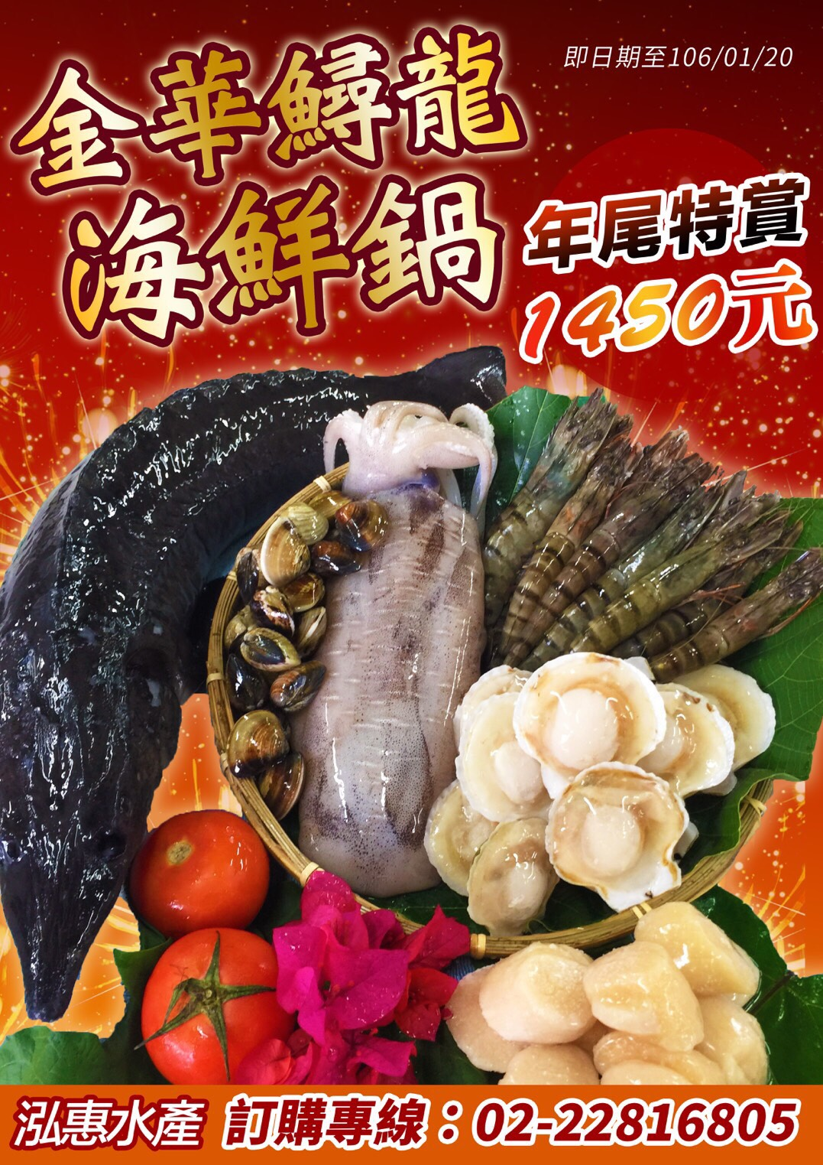

會員價
1160元

訂購專線:(02)2281-6805 傳真專線:(02)2281-6803

